箱唛扫码
Factory name (工厂名称) | 兆润
PO. Number(订单号) | 76583-01 补单
Style Code.(款号) | 6611-759
Product Code.(产品编号) | RECYCLE CARE LABEL RECYCLE COMPONENT LABEL | Carton No.(箱号):
Inner Packages(包装方式） | 2000pcs/ bundle | 1\1
SIZE/qty (尺码/数量) | 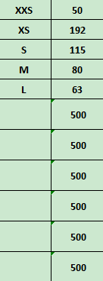
Carton Dimension（箱规） | 20*20*30 | Country of Origin：
Gross Weight（毛重） | 1kg | Made In China
Net Weight（净重） | 0.6kg
Remark（备注）

Factory name (工厂名称) | 艾菲格
PO. Number(订单号) | 其余PO补数
Style Code.(款号) | 6611-759
Product Code.(产品编号) | RECYCLE CARE LABEL RECYCLE COMPONENT LABEL | Carton No.(箱号):
Inner Packages(包装方式） | 2000pcs/ bundle | 1\1
SIZE/qty (尺码/数量) | 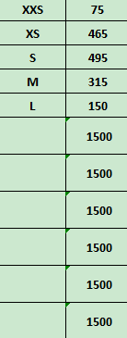
Carton Dimension（箱规） | 20*20*30 | Country of Origin：
Gross Weight（毛重） | 2.4kg | Made In China
Net Weight（净重） | 2kg
Remark（备注）

 |  | 06611759800021
 |  | 06611759800021
 |  | 06611759800038
 |  | 06611759800045
 |  | 06611759800083
 |  | 06611759800014
 |  | 06611759800021
 |  | 06611759800038
 |  | 06611759800045
 |  | 06611759800083

